상품제안서
천연가죽 목걸이카드지갑 | 상품코드: S17048

 |  |  |  |  |  | 02-713-8555 | www.synergygift.co.kr
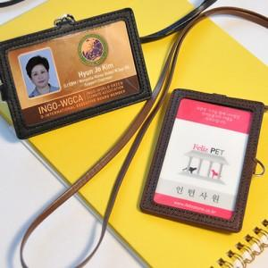 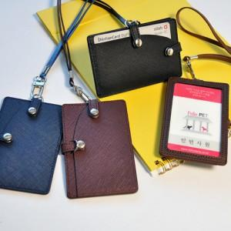 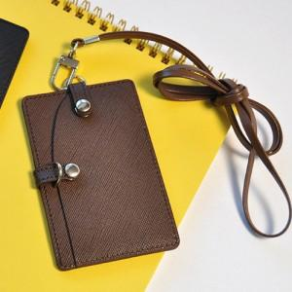

【상세/제작정보】 | 100개 이상 불박인쇄 무료.조각비3만원 별도추가됩니다.

【인쇄/포장옵션】 | 불박 / 포장지포장

【공급단가】 | 수량 | 100~ | 500~ | 1,000~ | 3,000~
*VAT별도 | 단가 | 13,500원 | 13,000원 | 12,500원 | 12,000원

【상품 URL】 | https://www.synergygift.co.kr:443/src/goods_detail.php?gdno=1418

